Nota van Inlichtingen, fase 1
Nota van Inlichtingen, fase 1 |  | 2021-04-02

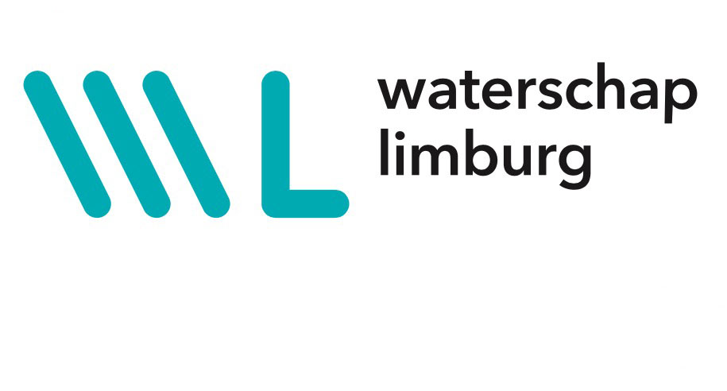
 | Behorende bij de Europese aanbesteding Uitbesteding Selectie van een cloudoplossing voor Human Resource Management (e-HRM) ten behoeve van Waterschapsbedrijf Limburg en Waterschap Limburg

 | Mededelingen
1 | Met een aangepaste versie van Bijlage 8.2.1 (Architectuurplaat Waterschap Limburg)
2 | Erratum. In tabel 2 in paragraaf 2.2 van de Selectieleidraad is op de onderste regel vermeld dat beide Opdrachtgevers per 1 januari 2022 live gaan met de oplossing. Dit is niet juist. Waterschapsbedrijf Limburg gaat per 1 januari 2022 live en Waterschap Limburg gaat per 1 januari 2023 live. Dit is wel correct vermeld in paragraaf 3.7.
3 | Erratum. In de laatste zin van de voorlaatste bullet van paragraaf 3.8 op pagina 18 is vermeld: 'Het Waterschap Limburg hanteert als beleidsuitgangspunt de uitvoeringsovereenkomst in ieder geval niet langer dan tot 1 januari 2028 in stand te houden.' De juiste zin luidt: 'De Opdrachtgevers hanteren in beginsel als beleidsuitgangspunt de uitvoeringsovereenkomsten in ieder geval niet langer dan tot 1 januari 2028 in stand te houden.'

 | Beantwoording vragen
Vraagnummer | Vraag | Beantwoording
1 | paragraaf 3.6: De aanbestedende dienst stelt op het gebied van social return, dat leverancier zich zal inspannen om 2% van de (bruto)loonsom van zijn medewerkers die merendeel van hun arbeidstijd (>50%) werkzaamheden voor Waterschapsbedrijf Limburg verrichten, te besteden aan Social Return. Gebruikelijk is dat de 2% social return wordt afgeleid van de totale contractwaarde van de aanbieding, Mede in het kader van privacyaspecten en absolute duidelijkheid over de hoogte van de verplichtingen stellen wij voor het social return percentage af te leiden vanuit de totale contractwaarde van de onderliggende aanbesteding. Gaat u hiermee akkoord? | Dat is akkoord.
2 | paragraaf 4.2: In de consultatiefase staat een 3,5 uur durende sessie gepland. Heeft Aanbestende Dienst nagedacht over een agenda? Zo ja, kan deze met de publicatie meesturen in verband met eventueel voorbereidend werk? | De consultatieronden worden geheel en al gebaseerd op de interactieve uitwisseling van vraag en antwoord. De vragen worden allen in een hoofdstuk '0' van het Voorlopig Beschrijvend Document (VBD) verwoord, evenals de procesgang en het rooster. Het VBD wordt uitsluitend aan de drie geselecteerde inschrijvers verstrekt.
3 | Paragraaf 3.3: Aanbestedende dienst geeft aan te werken met een plafondprijs. Kan Aanbestedende dienst aangeven aan welke bedrag gedacht dient te worden? | Een indicatie van de plafondprijzen van WBL en WL worden in het VBD verwoord en zijn (in toetsende zin) onderwerp van gesprek tijdens de consultatiefase.
4 | Bijlage 8.5 verklaring ter beschikking stellen middelen: In vraag 5 beantwoorden wij hoe wij omgaan met eventuele partners en partijen binnen ons concern. Op basis van de huidige leidraad ziet het er naar uit dat we geen beroep hoeven te doen op partners. Echter, op basis van de VBD zou het kunnen zijn dat de scope wijzigt en wij alsnog moeten aanbieden met een partner. Wij verwachten dus dat wij op basis van de informatie in de consultatiefase kunnen bepalen welke partners eventueel benodigd zijn, bent u om die reden akkoord om bijlage 8.5 pas in te vullen en toe te sturen in de consultatiefase? | U dient als gegadigde te voldoen aan de gestelde criteria voor financiële draagkracht en technische bekwaamheid. En er dienen geen uitsluitingsgronden van toepassing te zijn. Om die reden dient u bijlage 8.4 in te vullen. Indien tijdens de consultatie blijkt dat u alsnog een partner moet inschakelen dan is dat toegestaan, onverkort het in de eerste zin van dit antwoord bepaalde. In dat geval dient u alsdan zowel een extra ingevulde Bijlage 8.4 als een ingevulde Bijlage 8.5 in te dienen.

